상품제안서
타이틀리스트 Pro V1골프공+정보보호 시크릿 가죽 골프 네임택(풀칼라 인쇄) | 상품코드: F30493

 |  |  |  |  |  |  | 02-412-0044 | www.easy1.co.kr
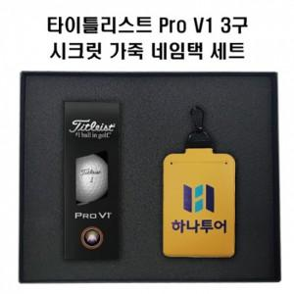

【상세/제작정보】 | 골프공 칼라인쇄 무료 네임택 단면인쇄 무료/ 양면인쇄 250원 네임택 단면불박 무료/ 양면불박 250원 단면 불박 조각비 통합 50,000원/ 양면 불박 조각비 통합100,000원

【인쇄/포장옵션】 | 풀칼라 / 포장지포장

【공급단가】 | 수량 | 50~ | 100~ | 500~ | 1,000~ | 2,000~
*VAT별도 | 단가 | 24,960원 | 24,540원 | 23,910원 | 23,500원 | 22,880원

【상품 URL】 | http://www.easy1.co.kr/src/goods_detail.php?gdno=30493

